Sheet1
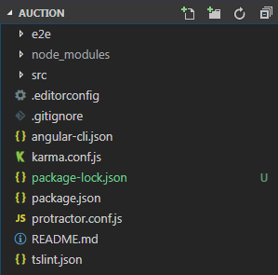
新建项目 ng new XXX
 | e2e 端到端的测试目录，用来测试
 | .editorconfig 多人项目开发的配置约定文件
 | .gitignore 告诉Git哪些文件不需要添加到版本管理中
 | angular-cli.json 查看这个cli安装了多少个插件
 | karma.conf.js 自动化测试的配置文件
 | protractor.conf.js 自动化测试的配置文件
 | tslint.json 用来定义Type script代码质量检测规则

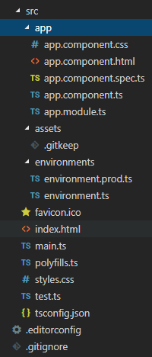

 | app 用来定义组件和功能的，开发的绝大部分代码都在这个目录下面
 | assets 用来存放静态资源，图片等
 | environments 环境配置用来放置不同的配置比如开发环境，测试环境，发布环境
 | index.html 整个环境的根页面
 | main.ts 整个应用的入口点是脚本的执行入口点，通过这个文件启动整个项目
 | polyfills.ts 用来配置浏览器的兼容性
 | tsconfig.json 是Type script编译器的配置

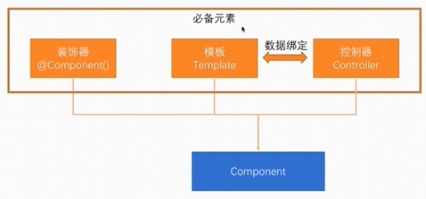
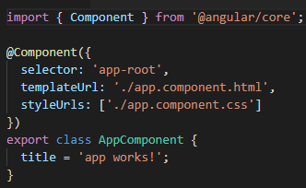

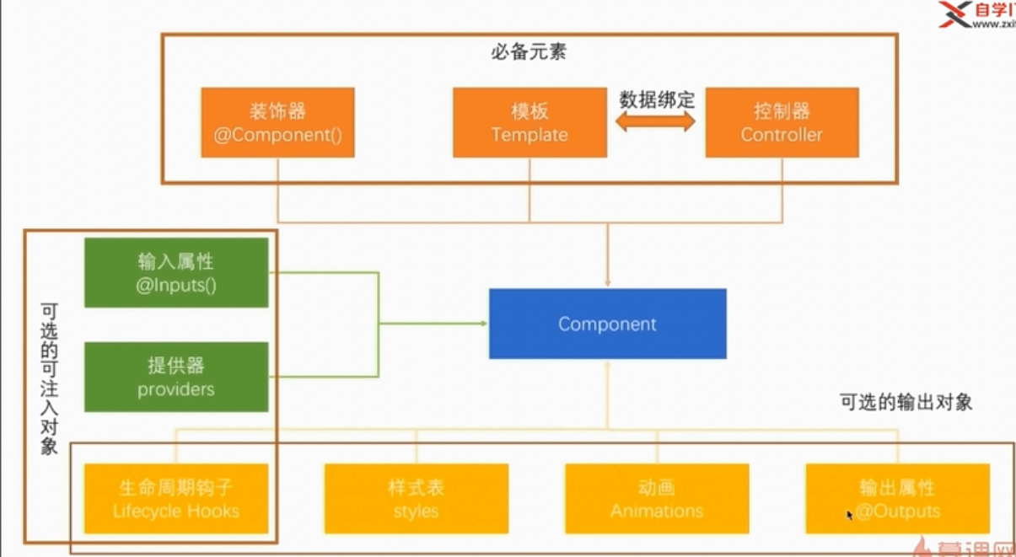

生成新组件 ng g component xxxxx

